2.(3５)類神經網路申論題
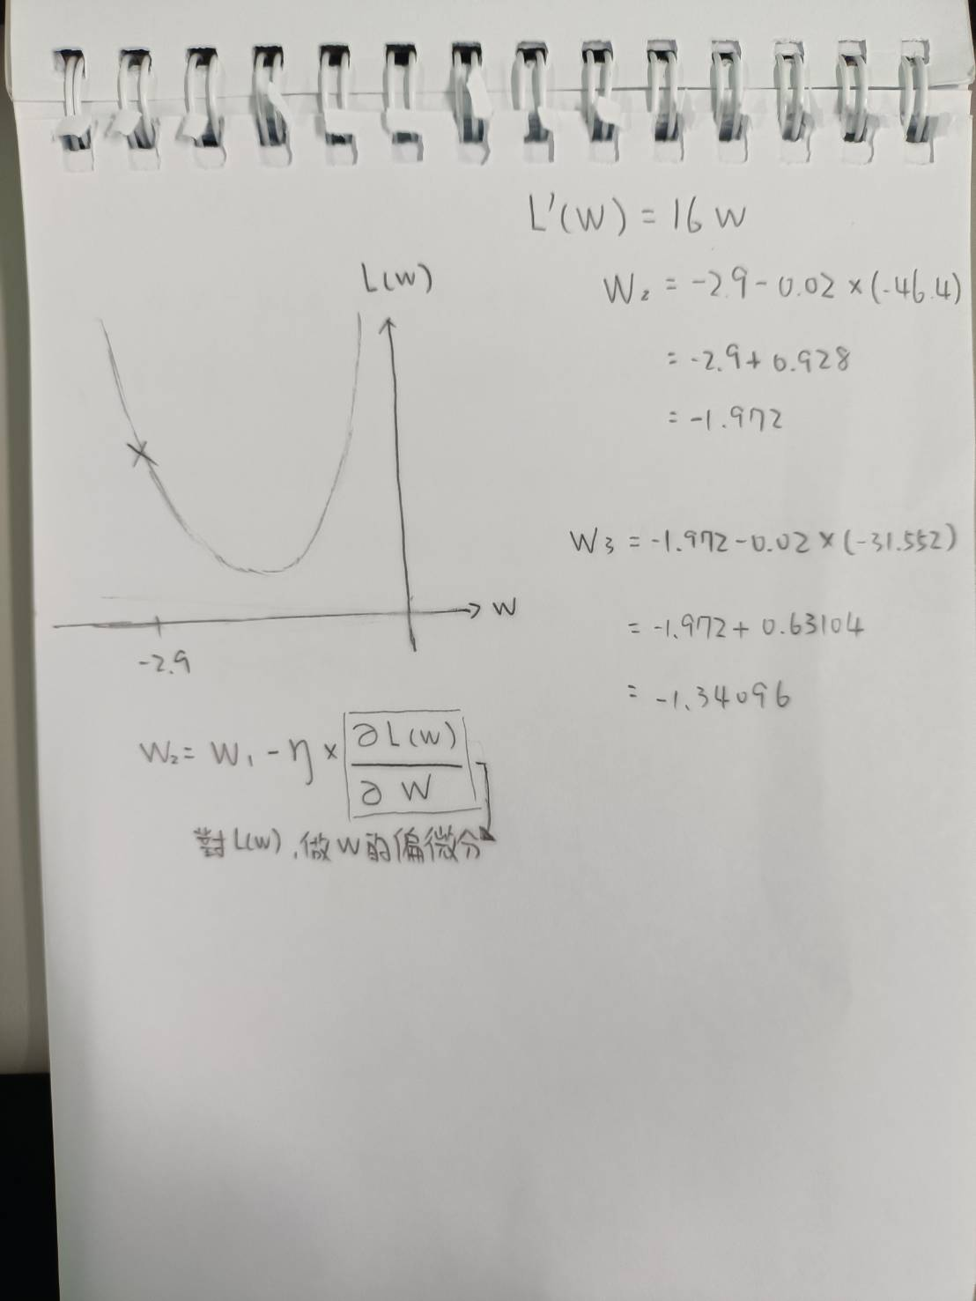
題目1:在類神經網路中，權重W在初始化時都是隨機給予，因此一開始時誤差很大，需要經過多次的訓練調整參數W來減少誤差提高精確率，
評估:損失函數(Loss)大都使用 Mean Square Error 來計算，而且訓練時大都使用梯度下降法(Gradient Descent)來尋找最佳的參數值以得到最小的損失函數 (Loss)
如附圖１，假設我們只有使用一個權重參數W，請說明為什麼 Loss(W) 跟W的關係是曲線的關係? (20)
我們在算類神經網路時大部分是用mean-square error(MSE)來尋得他的損失函數L，
$\hat{y}=w_{1}x−bias，此$公式為一個參數。
$\hat{y}=f\left[\left(\sum_{j=1}{x_{j}×w_{j}}\right)−bias\right]$，此公式為多個參數。
將$\hat{y}帶入$Ｌ(w) 得W²，係數、常數項會因值的不同而改變。因為W是平方的關係，即損失函式是一個二元一次方程式，而二元一次方程式的圖形就是會一個拋物線，因此W跟L的關係是曲線的關係。

題目2:如附圖2，在使用梯度下降法時, 假設 L(W)=MSE = 8W2 + 0.8 、且超參數Ƞ = 0.02
又假設第一次訓練時Ｗ1＝-2.9，請問要訓練第3次時Ｗ3等於多少 （需附上：L(W)的曲線圖、計算過程及說明）(15)

附圖1
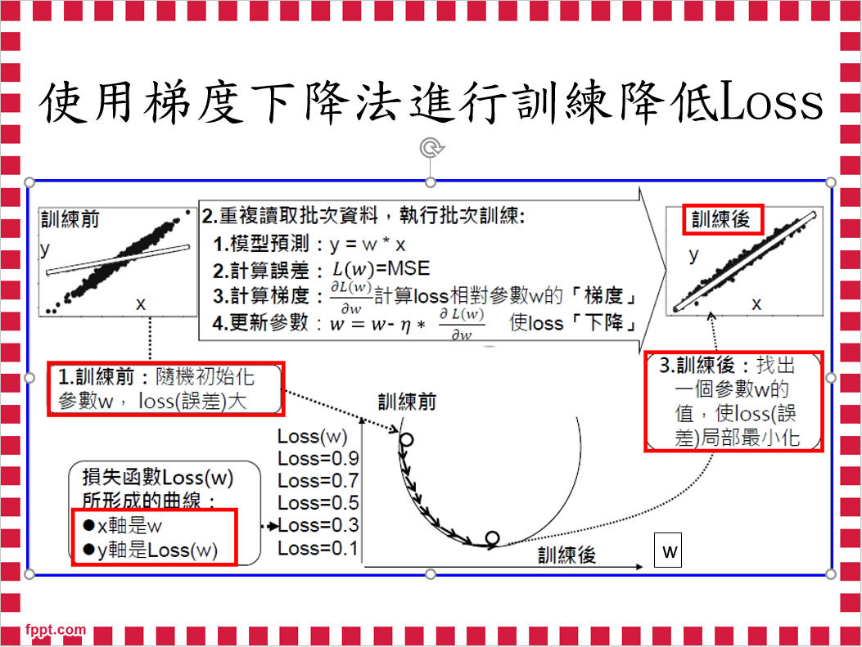

附圖2
